명함신청서
화면명 |  | 명함 신청서 | 화면영문명 | ReqBusinessCard
화면URL |  | http://ekp.smiledev.net/eNovator/GSWF/WebPage/ApprovalForms/ApprovalFormCtrl.aspx?formLang=&rqPage=&formID=33&FormFileName=/Storage/GSWF/eNovForms/ko/ReqBusinessCard_005.htm&originpid=&adjunctDeptCd=
진입경로 |  | 전자결재 > 결재문서작성 > 총무 > 명함신청
화면설명 |  | 명함을 신청 할 수 있는 화면

2
1
3
5
6
7
4
8
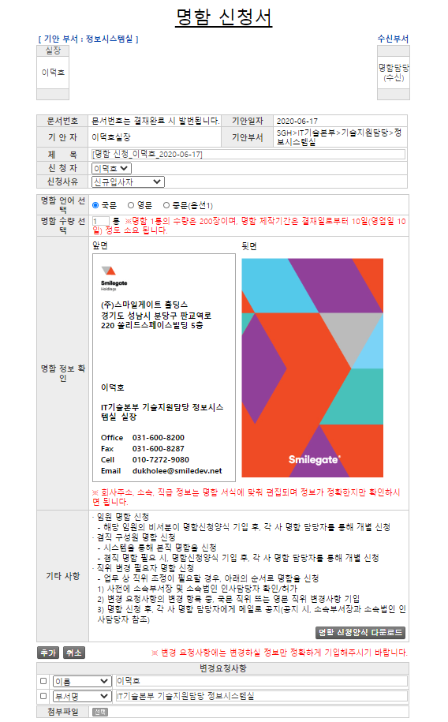
 |  |  |  |  |  |  |  | 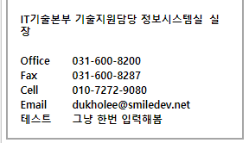
주요 기능정의
 | 기능명 | 기능설명 |  |  | 함수명
1 | 신청자 | 명함 신청자 선택 |  |  | getUserBusinessCardInfo
2 | 신청사유 | 명함 신청사유 선택 (신규입사자, 정보변경, 명함소진)
3 | 명함 언어 선택 | 명함 신청자 선택 |  |  | fnChgLang
4 | 명함 신청양식 다운로드 | 명함 신청자 선택 |  |  |  | Download url link
5 | 추가 | 변경요청사항 항목 추가 |  |  | _FORM_fnAddRow
6 | 취소 | 변경요청사항 선택된 항목 삭제 |  |  | _FORM_fnDeleteSelRow
7 | 변경요청사항 | 명함정보확인에서 변경이 필요한 항목을 SelectBox에서 선택하여 요청을 할 수 있음 |  |  | fnChgItem
8 | 변경할 내용 | 선택된 항목의 내용을 입력/수정 하면 명함 정보 확인(미리보기)에서 적용된 내용을 볼 수 있음 |  |  | fnChgDisplay
주요 메소드 정의
호출Controller |  | 메소드명 | 메소드 설명
1 | GetLegacyData.aspx | GetExecutiveList | 임직원정보 가져오기 |  |  | mode : GetExecutiveList | ETCDB | up_Executive_Get_List
 |  | GetBusinessCard | 명함신청 사용자 정보 가져오기(국문,영문 정보 모두 가져옴) |  |  | mode : GetBusinessCard | GSWFDB | up_Get_UserInfo_WF
추가사항(기타 사항을 자유롭게 기재)
1. 신청자 선택 시 명함 정보 확인(미리보기)의 사용자 정보가 자동으로 세팅 됨 2. 변경요청사항의 선택항목 내용 변경 시 명함 정보 확인(미리보기)의 사용자 정보에 변경된 내용이 적용 됨 3. 변경요청사항의 선택항목 중 직접입력 선택 시 명함 내 항목을 추가 할 수 있음 : 직접입력으로 항목 추가가 계속되는 문제가 있어 추 후 개선 필요해 보임

